C2-BET.C3-OKOLIS
A / TROŠKOVNIK GRAĐEVINSKI RADOVA
OD MATERIJALA U VLASITOJ REŽIJI
redni broj | oznaka | opis radova | naziv jednakovrijednog proizvoda. Tip kao, model i specifikacija | jed. mjere | količina | jedinična cijena | ukupna cijena u kn
C. | 2. | BETONSKI RADOVI

C.2. | 1 | Betoniranje temelja igrala
 |  | Betoniranje arm. bet. pojedinačnih temelja igrala tl. čvrstoće C 25/30.Temeljne stope se betoniraju nakon ugradnje opreme! Dobava i postava opreme obuhvaćena je posebnom stavkom.
 |  |  |  | m3 | 1.03
C.2. | 2 | Betoniranje temelja klupe i koša
 |  | Betoniranje arm. bet. pojedinačnih temelja klupe i koša tl. čvrstoće C 25/30.Temeljne stope (40x30x50cm i fi 50) se betoniraju nakon ugradnje opreme! Dobava i postava opreme obuhvaćena je posebnom stavkom.
 |  |  |  | m3 | 0.18

C.2. | 3 | Betoniranje temelja stupova ograde
 |  | Betoniranje arm. bet. Temelja ograde parcele betonom razreda tl. čvrstoće C 25/30. Betoniraju se temelji za 4 stupa. Stup ograde se posatvlja prije betiniranja temeljne stope (rupe). |  | m3 | 0.50

C. | 2. | BETONSKI RADOVI-UKUPNO: |  |  |  |  | 0.00

C. | 3. | UREĐENJE OKOLIŠA

C.3. | 1 | postavljanje postolja za postavljanje stupova bez rupa
 |  | Za montažu na gotov parapetni zid pomoću sidrenih vijaka.
 |  | Stupovi se vežu na postolje pomoću inox sigurnosnog vijka. |  | kom | 8.00

 |  | dobava i postava stupova ograde
 |  | koji se postavljaju u temeljne jame i betoniraju
 |  |  |  | kom | 4.00
 |  | ograda
 |  | Dobava i montaža tipske metalne ograde tipa betafence po izboru projektanta. Ograda visine 1,30 m s ispunom od pocinčane žice 5mm i postavom stupovana razmaku cca 2,50 m. U cijenu su uključene dobava i postava pocinčanih stupova, koji su naknadno plastificirani, sve komplet sa panelnom ogradom. U cijenu je uključena dobava i postava zaokretnih vratiju u ogradi širine 1 metar. |  | m1 | 46.00

C.3. | 2 | Formiranje travnjaka.
 |  | Dobava, doprema i sjetva mješavine travnog
 |  | sjemena u količini od 0,05 kg/m2 na prethodno
 |  | pripremljenu površinu. Prekrivanje humusnom
 |  | zemljom u sloju od 2 cm, valjanje, jednokratno
 |  | inicijalno zalijevanje.
 |  | Obračun po 1m2 obrađene površine. |  | m2 | 14.00

C.3. |  | UREĐENJE OKOLIŠA - UKUPNO: |  |  |  | 0.00

C. | 4. | DOBAVA I POSTAVA PODLOGE/OPREME

C.4. | 1. | Dobava i postava lijevna gumene podloge za igrala: antitraumatska podloga tipa Playtop Nike grind. Postavlja se osnovni gumeni sloj debljine 28-30 mm SBR granulacije 12mm. U cijenu je uključena i doba i postava rubnjaka od kortena prema travnatoj površini. | 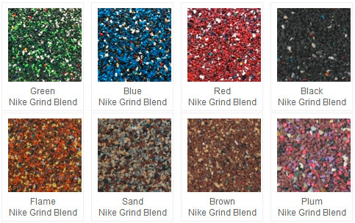
 |  | Završni sloj EPDM granulacije 3-4 mm debljine je 10-12 mm i posatvlja se u boji po izboru projektanta. Zvaršni sloj je UV stabilan, protuklizan, otporan na abraziju i požar.
 |  | Podloga se postavlja izravno na temelje od lomljenog kamena. Lijeva guma je izrađena od recikliranog materijala (min 82%).
 |  | lijevna gumena podloga |  | m2 | 30.00
 |  | rubnjak od kortena |  | m1 | 11.50

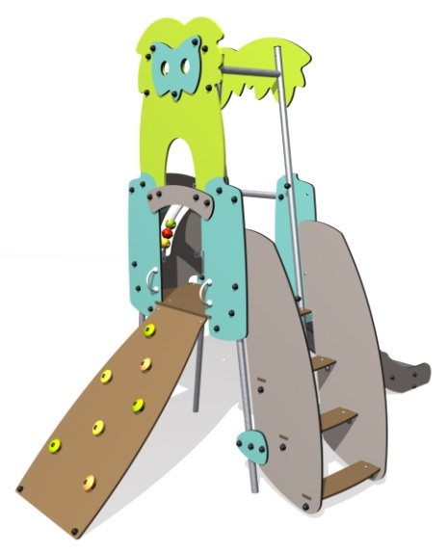
C.4. | 2. | Dobava i postava gotovog igrala tipa Proludic model J4051A. Isti se postavlja u prethodno pripremljeni iskop za temeljne stope. Temeljne stope se betoniraju nakon ugradnje opreme!
 |  | Materijali korišteni u izradi spave su kvalitetni HPL paneli i posinčani čelik. Sve konstrukcije izrađene su od INOX - nehrđajućeg čelika.
 |  | Ovo multifunkciopnalno igralo nemijenjeno je za istovremenu igru 10-tero djece uzrasta 2 godine i više.
 |  |  |  | kom | 1.00

C.4. | 3. | Dobava i postava tipske klupice za sjedenje dimenzija cca 190x40cm.
 |  | Klupica se sastoji iz čeličnog okvira, tj,nogica koje se postavljaju u pripremljeni iskop. Temeljne stope se betoniraju nakon ugradnje opreme!
 |  | Sjedište klupice sastoji se iz drvenih dasaka.
 |  |  |  | kom | 1.00

C.4. | 4. | Dobava i postava tipskog koša za smeće cca fi 39cm sa dva ili tri odvojena pretinca za odvojeno prikupljanje otpada. (sa reciklažnim pretincima)

 |  | Temeljne stope se betoniraju nakon ugradnje opreme!
 |  |  |  | kom | 1.00

C. | 4. | DOBAVA I POSTAVA PODLOGE/OPREME - UKUPNO: |  |  |  |  | 0.00

